企业应用平台
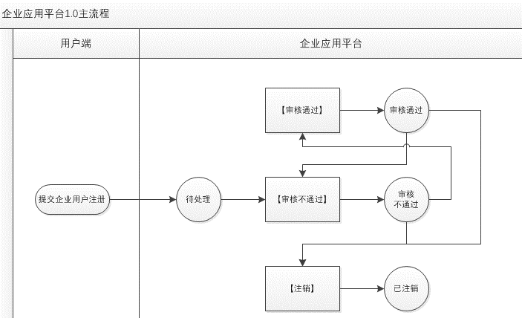
模块 | 信息点／功能点 | 字段名 | 说明
企业用户管理 | 注册用户表 | 姓名
 |  | 联系手机
 |  | 身份证号
 |  | 注册时间 | 1. 注册时间=用户端提交企业用户认证时间
 |  | 注册状态
 |  | 最后处理时间
 |  | 操作
 | 操作及状态流 |  | 1. 操作：【审核通过】、【审核不通过】、【注销】 2. 注册状态机：待处理、审核通过、审核不通过、已注销 ------------------------------------------------------------- ※ 审核通过、审核不通过、已注销状态及最后处理时间同步用户端及平台后台
 | 用户搜索 |  | 1. 支持“注册状态”筛选，并可通过姓名、联系手机模糊搜索
 | 重要提醒 |  | 1. 新提交企业用户注册数据页面即时提醒

